车载设备上传数据的字段
序号 | 字段名 | 长度（字节） | 数据描述 | 备注
1 | 帧同步头 | 1 | 0x55，帧头0b:01010101
2 | 帧同步头 | 1 | 0xAA,帧头0b:10101010
3 | 帧标签 | 1 | 0x01 数据上报帧
4 | 发送序号 高8位 | 1 | 例如第850个数据， 高8位 0b:00000011 | 每天都从1开始
5 | 发送序号 低8位 | 1 | 例如第850个数据， 低8位 0b:01010010
6 | 车辆编号-省份编号 | 1 | 中国所有省份和自治区代码（国标）
7 | 车辆编号-地区编号 | 1 | 地区编码，以车牌中的地区字母的ASCII码表示
8 | 车辆编号1 | 1 | 车辆牌照号的第一位（如浙A12345中的“1”的ASCII码表示
9 | 车辆编号2 | 1 | 车辆牌照号的第二位（如浙A12345中的“2”的ASCII码表示
10 | 车辆编号3 | 1 | 车辆牌照号的第三位（如浙A12345中的“3”的ASCII码表示
11 | 车辆编号4 | 1 | 车辆牌照号的第四位（如浙A12345中的“4”的ASCII码表示
12 | 车辆编号5 | 1 | 车辆牌照号的第五位（如浙A12345中的“5”的ASCII码表示
13 | 车牌颜色 | 1 | 蓝色：0b:00000000 表示 黄色：0b:00000001 表示 黑色：0b:00000010 表示 白色：0b:00000100 表示
14 | 平均车速 | 1 | 单位：Km/h。如平均车速80Km/h，标识0b:01010000 | 1分钟内的平均
15 | 发动机平均转速 | 2 | 预留字段
16 | 累计行驶里程 | 3 | 预留字段
17 | 经度坐标-度8位 | 1 | 如：40度30分300秒 度：00101000
18 | 经度坐标-分8位 | 1 | 如：40度30分300秒 分：00011110
19 | 经度坐标-秒高8位 | 1 | 如：40度30分300秒 秒高8位：00000001
20 | 经度坐标-秒低8位 | 1 | 如：40度30分300秒 秒低8位：00101100
21 | 纬度坐标-度8位 | 1 | 如：40度30分300秒 度：00101000
22 | 纬度坐标-分8位 | 1 | 如：40度30分300秒 分：00011110
23 | 纬度坐标-秒高8位 | 1 | 如：40度30分300秒 秒高8位：00000001
24 | 纬度坐标-秒低8位 | 1 | 如：40度30分300秒 秒低8位：00101100
25 | DPF载体前排温-高端 | 1 | 如温度值：350摄氏度，高8位为0b:00000001
26 | DPF载体前排温-低端 | 1 | 如温度值：350摄氏度，低8位为0b:01011110
27 | DPF载体后排温-高端 | 1 | 如温度值：350摄氏度，高8位为0b:00000001
28 | DPF载体后排温-低端 | 1 | 如温度值：350摄氏度，低8位为0b:01011110
29 | 压差传感器数值 | 1 | 如前后端压差为4kpa，0b:00000100
30 | 液位高度 | 1 | 如高度20cm，0b:00000100
31 | 安装厂家 | 1 | 待定
32 | 系统状态 | 1 | 0b:00000000 无故障 0b:00000001 DPF不能正常运行 其他预留
33 | 预留字段 | 6
34 | 校验和 | 1 | 校验和（除了帧同步头和校验和，其余数据相加的低8位）

序号 | 字段名 | 长度（字节） | 数据描述 | 备注
1 | 帧同步头 | 1 | 0x55，帧头0b:01010101
2 | 帧同步头 | 1 | 0xAA,帧头0b:10101010
3 | 标签码 | 1 | 0x02 心跳帧 | 每分钟
4 | 校验和 | 1 | 校验和（除了帧同步头和校验和，其余数据相加的低8位）

序号 | 字段名 | 长度（字节） | 数据描述 | 备注
1 | 帧同步头 | 1 | 0x55，帧头0b:01010101
2 | 帧同步头 | 1 | 0xAA,帧头0b:10101010
3 | 标签码 | 1 | 0x03 数据应答帧 | 每分钟
4 | 校验和 | 1 | 校验和（除了帧同步头和校验和，其余数据相加的低8位）

1、TCP服务器IP 218.60.94.15 端口45168
2、发送规则数据为十六进制的字节数组
3、TCP服务使用短连接。客户端连接一次，发送数据，服务器接收成功后，回复 0x550xAA0x030x03 。然后服务器会自动断开。客户端再连接发送数据。默认连接服务器后，超时时间10S。超过该时间，服务器自动断开连接。
4、其中车辆身份信息按照省份代码约定。北京对应11，浙江对应33，发送数据为0x33。数据有效性校验规则：第一个字节为0x55,第二个字节为0xAA, 字节数组长度为42 为有效数据。
5、报文示例 ：55 AA 01 00 00 33 42 31 38 36 36 39 00 00 00 00 04 00 03 FF FF FF FF FF FF FF FF 00 00 00 00 00 FF 04 00 00 00 00 00 00 00 45
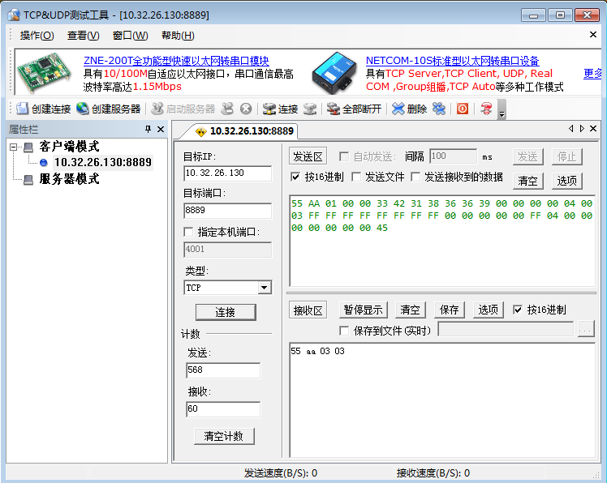

技术联系人：吴欣 |  | 电话：18917332795

